상품제안서
차량용종이방향제 | 상품코드: F17454

 |  |  |  |  |  |  | 02-412-0044 | www.easy1.co.kr
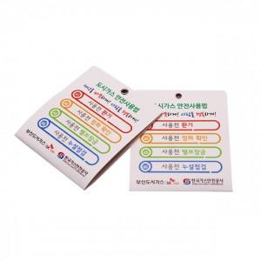

【상세/제작정보】 | <p>원하는 디자인을 풀컬러로 인쇄할 수 있는 천연향료를 사용한 다용도 종이방향제 입니다</p>

【인쇄/포장옵션】 | / OPP(비닐)

【공급단가】 | 수량 | 1,000~ | 2,000~ | 3,000~ | 5,000~ | 10,000~
*VAT별도 | 단가 | 650원 | 640원 | 620원 | 600원 | 570원

【상품 URL】 | http://www.easy1.co.kr/src/goods_detail.php?gdno=17454

